Zapytanie ofertowe
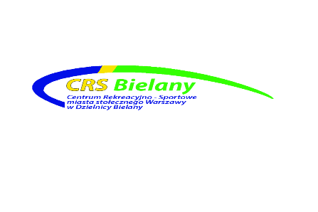
 |  |  | Załącznik Nr 2

 |  | Warszawa, dnia | 2025-11-26
 | CRS.DZP.260.570 .2025
 |  | Wykonawcy

ZAPYTANIE OFERTOWE
(Niniejsze zapytanie ma formę rozeznania rynku i nie stanowi zapytania ofertowegow rozumieniu przepisów ustawy Prawo Zamówień Publicznych)

Centrum Rekreacyjno – Sportowe m.st. Warszawy w Dzielnicy Bielany ul. Conrada 6, 01-922 Warszawa – zaprasza do wzięcia udziału w zapytaniu ofertowym dotyczącym: zakup telefonów komórkowych i akcesoriów

1

Lp. |  | j.m. | Ilość

1 | Smartfon Samsung Galaxy S24 FE 5G 8/128GB Funkcje AI 6,7" 120Hz 50Mpix (kolor czarny, grafitowy, niebieski) | 5 | szt.
2 | Smartfon Samsung Galaxy S25 FE 8/128GB Funkcje AI 6,7" 120Hz 50Mpix Czarny SM-S731 (kolor czarny, grafitowy, niebieski) | 2 | szt.
3 | Smartfon Samsung Galaxy A54 5G 8/128GB 6,4" 120Hz 50Mpix Czarny | 5 | szr
4 | Telefon HAMMER Boost 2 LTE 2,4" 2Mpix Czarno-pomarańczowy | 4 | szt.
5 | Etui ochronne do Smartfona Samsung Galaxy S24 FE 5G (kolor czarny, grafitowy) | 5 | szt.
6 | Etui ochronne do Smartfona Samsung Galaxy S25 FE (kolor czarny, grafitowy) | 2 | szt.
7 | Etiu na smartfon Samsung Galaxy A54 5G | 5 | szt.
8 | Szyba ochronna do Smartfona Samsung Galaxy S24 FE 5G | 5 | szt.
9 | Szyba ochronna do Smartfona Samsung Galaxy S25 FE | 2 | szt.
10 | Szyba ochronna na smartfon Samsung Galaxy A54 5G | 5 | szt.
11 | Silver Monkey Ładowarka sieciowa GaN 65W USB-C PD USB 3.0 QC B | 15 | szt.
12 | Silver Monkey Kabel USB-C 3.0 100W 2 m B | 15 | szt.
13 | Kabel HDMI Reinston EK038 HDMI 2.0 2m Czarny | 2 | szt.
14 | Kabel HDMI Reinston EK038 HDMI 2.0 3m Czarny | 2 | szt.
15 | Kabel HDMI Reinston EK038 HDMI 2.0 5m Czarny | 2 | szt.
 |  |  | 1
2
 | szacunkowy termin wykonania zamówienia do: 12.12.2025 lub wg. zapisów umowy
 | lokalizacja ul. Lindego 20
 | Zamawiający zastrzega sobie zmianę ilości asortymentu
3 |  | Lindego 20
4 |  | 2025-12-12
5 |  | 28.11.2025 godz. 15:00
6
 | Formularz ofertowy | załącznik nr 1
 | Specyfikacja zamówienia | NIE
 | Wzór umowy | NIE
7 |  | elektronicznie/papierowo
8 |  | zakupy@crs-bielany.waw.pl
9 |  | 28.11.2025 godz. 15:30
10
11
12
13

 |  | data i podpis

